Erläuterung
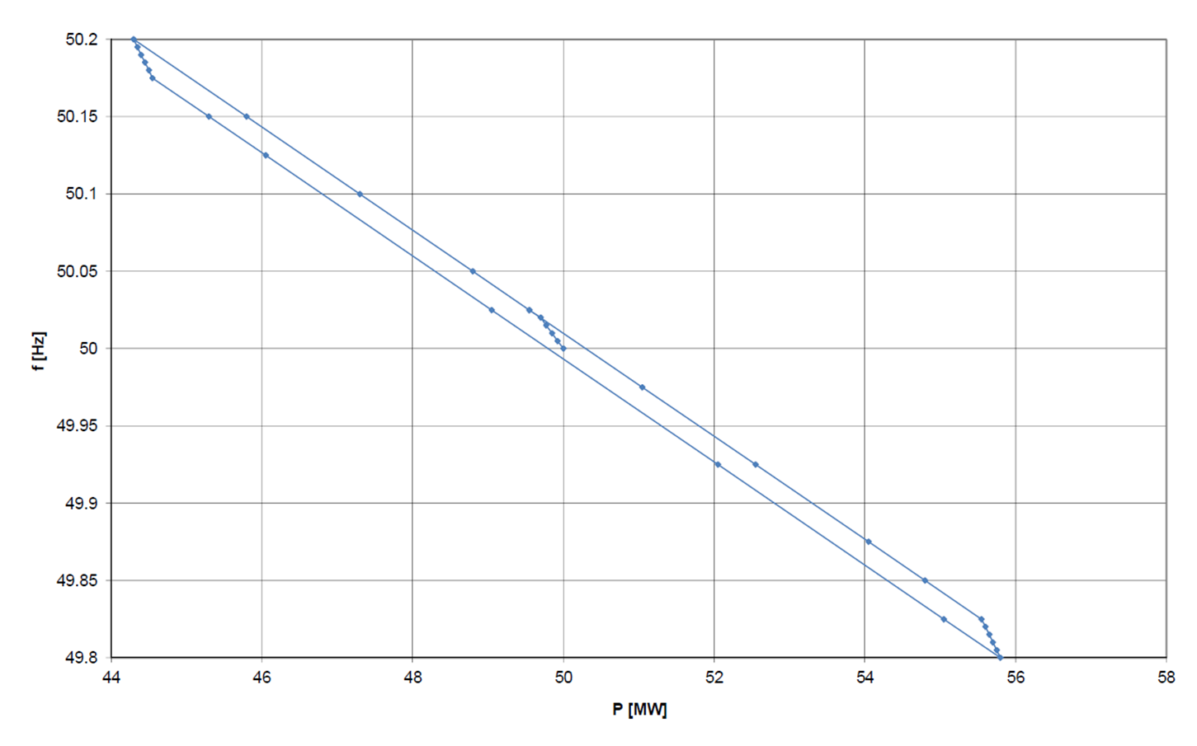
Erläuterung zum Totbandtest für den Primärregelleistungstest
Wie im Dokument "Test zur Primärregelfähigkeit" (veröffentlicht auf der Swissgrid Webseite) beschrieben muss für die Bestimmung des Totbands der Frequenzsollwert stufenweise geändert und dabei der stationäre Werte der Leistung abgelesen werden. Pro Frequenzwert soll nur ein Leistungswert mit Zeitstempel angegeben werden (Tabellenblatt "Totband"). Die Erhöhung der Frequenzschrittweite sollte < 5 mHZ beantragen. Um die Messzeit in einem angemessenen Zeitrahmen zu halten, können die Frequenzschritte auf der Statikgeraden bis zu 20mHz vergrössert werden. Die Frequenzschritte kleiner 5mHz sind vor allem zu Beginn und bei den Richtungswechseln notwendig. Im Abbildung 1 ist ein Beispiel, das aufzeigt, wie die Anzahl der Messpunkte verringert werden kann ohne die Qualität der Messung negativ zu beeinflussen.

Abbildung 1: Beispiel Totband Test

